11 квт.в наличии
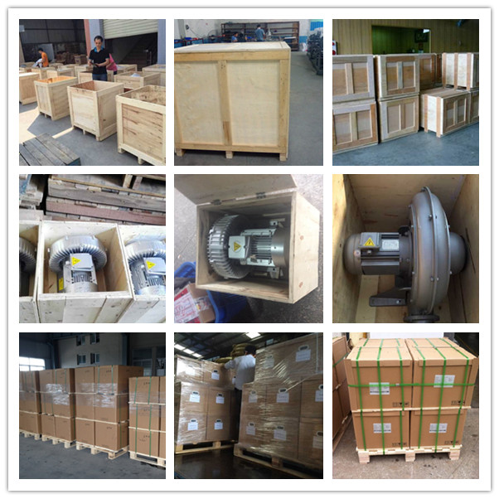 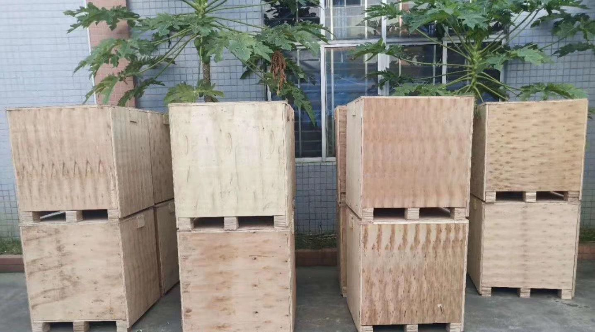 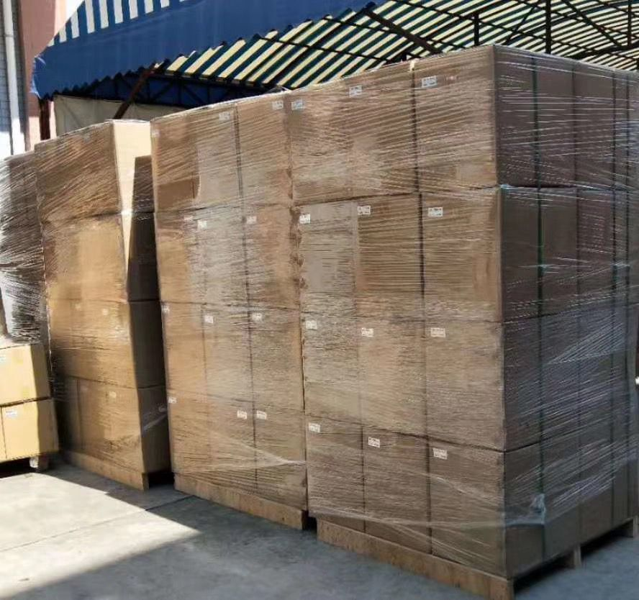
Улучшенная кольцевая воздуходувка от VortexAir.ru
ИП Дарер В.
https://vortexair.ru/
г. Москва, ул. Фадеева д. 12, м. Маяковская 8 (495) 798-22-12
 |  |  |  |  |  | ГАРАНТИЯ 2 ГОДА НА ВОЗДУХОДУВКУ Главные отличительные черты Воздуходувок VortexAir.ru 1. Провода в распределительной коробке толстые 6 мм*2. Провода не греются при больших нагрузках. 2. Подшипники NSK Япония, термостойкие до +200°C 3. Двухподшипниковая конструкция значительно снижает нагрузку на подшипники, продлевает срок службы воздуходувки и снижает уровень шума, лучше удовлетворяя ваши требования к экологичности.

Трехфазные кольцевые воздуходувка серии 2LG (маркировка CE ISO) |  |  |  |  |  |  |  |  |  |  |  |  | 2026 г.
No. | Модель | Количество ступеней | Частота | Номинальная | Выходное напряжение | Номинальный | Макс. | Макс.вход | Макс.выход | Шум | Выход/вход Диаметр | Вес | Цена в Москве.
 |  |  |  | Мощность |  | Ток | Поток воздуха | Давление | Давление
 |  |  | HZ | KW | V | A | м*3/час | mbar | mbar | dB(A) |  | кг.
1 | 1 шт. 2LG820-7HH37 | Двух - ступенчатая | 50 | 11.0 | 345-415 △/600-690 Y | 28 △/16.2 Y | 520 | -430 | 600 | 74 | G2-1/2 | 104 | 314 000 руб.
2 | 1 шт. 2LG840-7GH37 | Двух - ступенчатая | 50 | 11.0 | 345-415 △/600-690 Y | 28 △/16.2 Y | 900 | -280 | 370 | 74 | G2-1/2 | 110 | 317 000 руб.
 | Что касается методов запуска воздуходувки мощностью 11 кВт: 1. Если ваша электросеть мощная и малонагруженная, используйте запуск по схеме звезда-треугольник. 2. Если ваше приложение требует частых запусков и остановок, плавной работы и устойчивости к ударам, используйте устройство плавного пуска. 3. Если мощность электросети невелика и падение напряжения недопустимо, используйте автотрансформатор. 4. Если вам требуется высококачественная конфигурация, безопасность, стабильность, регулирование скорости/энергосбережение/высококачественное управление, приобретите частотный преобразователь.
IP 55,CLASS F,IE2
Примечание: |  |  |  |  | 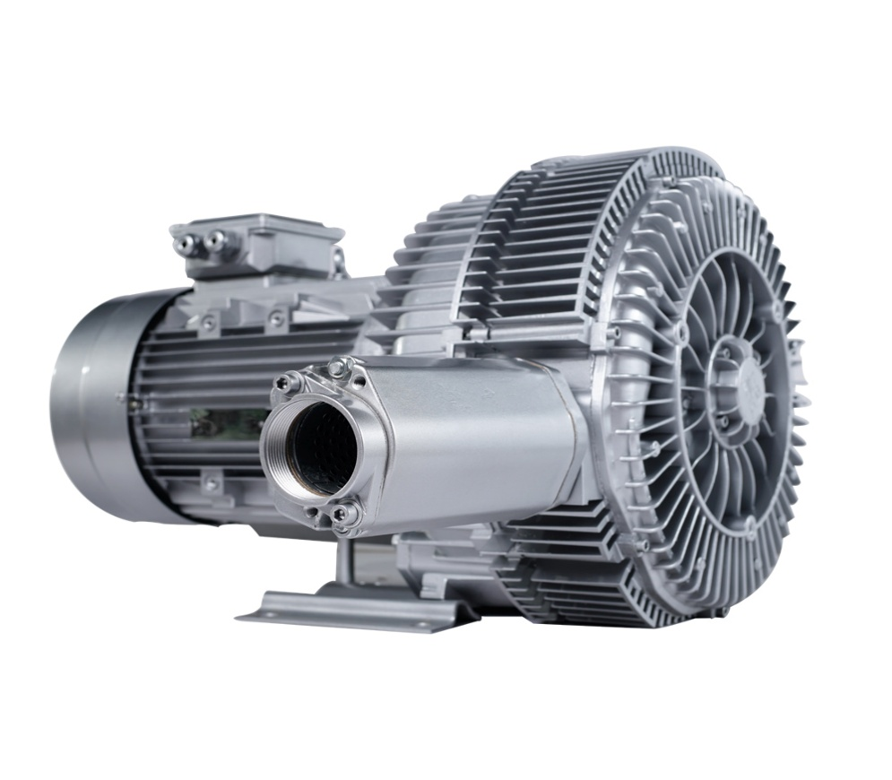 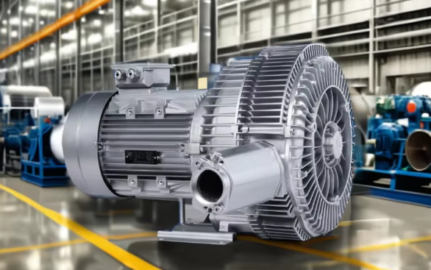 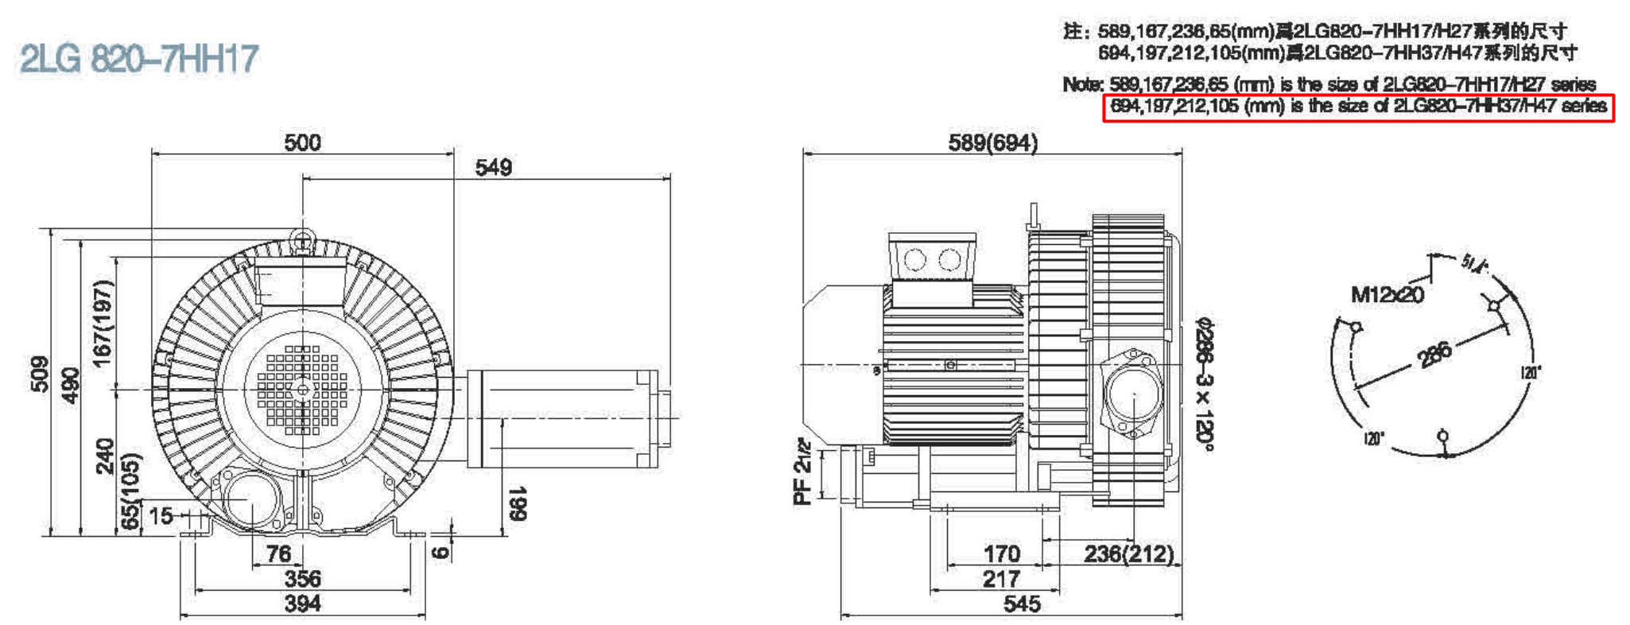 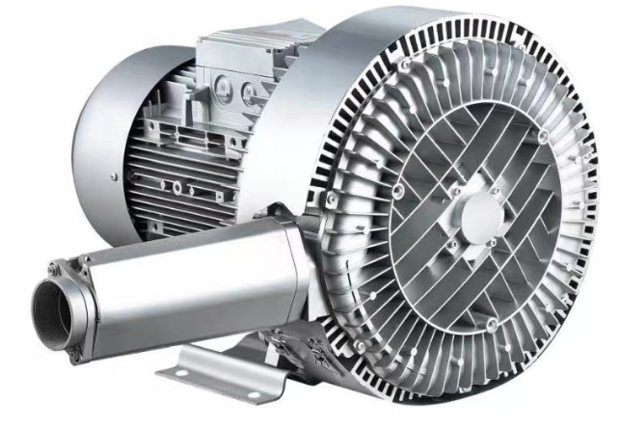 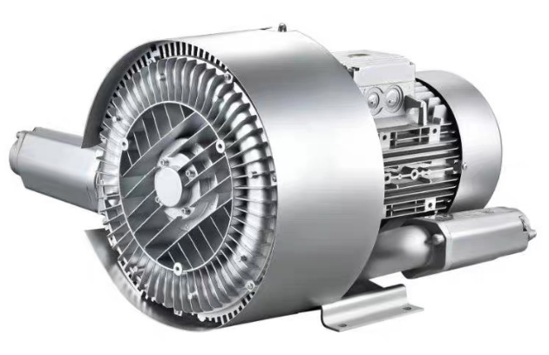 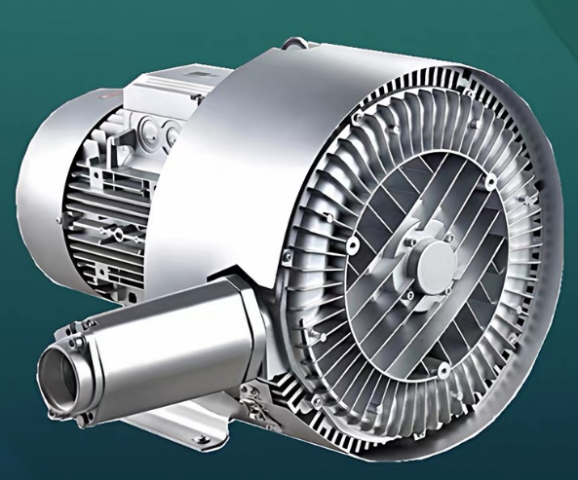 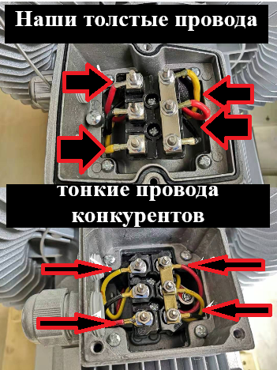
 | Оплата: | 100% предоплата за сутки
 | Упаковка: | Жесткий картон с фанерным поддоном
Подробная информация о воздуходувке:
 | ♦Немецкая технология. Корпус из литого под давлением алюминиевого сплава ADC12 и двигатель из 100% чистой меди. Традиционные воздуходувки используют одноподшипниковую конструкцию, которая должна выдерживать огромные радиальные и осевые нагрузки, создаваемые исключительно высокоскоростным вращением лопастей (2800-3350 об/мин). При длительной эксплуатации это легко приводит к вибрационному шуму и сильному износу. Если подшипник заклинит, это напрямую приведет к остановке и перегоранию двигателя, что повлечет за собой простои оборудования и убытки. В наших воздуходувках инновационно используется двухподшипниковая опорная конструкция с высокоточными подшипниками на обоих концах рабочего колеса, образующая стабильную двухточечную систему опоры. Такая конструкция равномерно распределяет нагрузку, значительно снижая риск износа одноподшипниковой опоры. Это не только поддерживает уровень шума в пределах экологических норм, но и значительно продлевает срок службы воздуходувки, эффективно снижая ваши затраты на техническое обслуживание и частоту замены, идеально соответствуя строгим требованиям современной промышленности к экологически чистому и низкоуглеродному оборудованию. Мы придерживаемся традиций превосходного качества, изысканного мастерства и тщательно отобранных материалов, чтобы сделать нашу продукцию более ценной. Преимущество 1: Корпус из алюминиевого сплава аэрокосмического класса Корпус и лопасти вентилятора изготовлены методом точного литья под давлением из высококачественного алюминиевого сплава аэрокосмического класса, отличающегося высокой плотностью, отличным теплоотводом, компактными размерами, малым весом, низким уровнем шума при работе, энергосбережением и длительным сроком службы. Он особенно подходит для применений со строгими требованиями к весу оборудования и теплоотводу. Преимущество 2: Полностью медный двигатель с медной проволокой Datian, известного китайского бренда В обмотке двигателя используется полностью медная эмалированная проволока от Dati

Дополнительные аксессуары
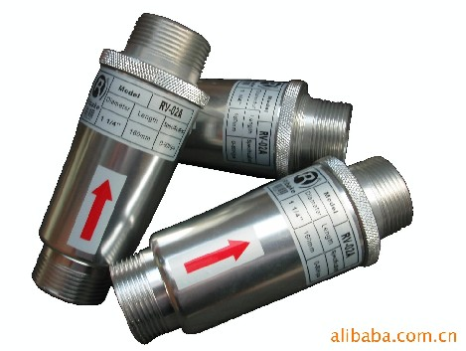 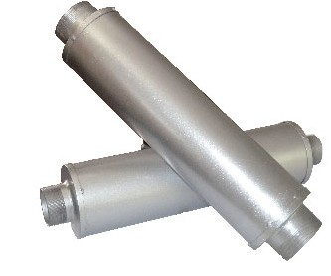

НАШИ подшипники VortexAir 2 шт.
подшипники конкурентов 1 шт.

Предохранительный клапан RV |  | Глушитель | Фильтр
 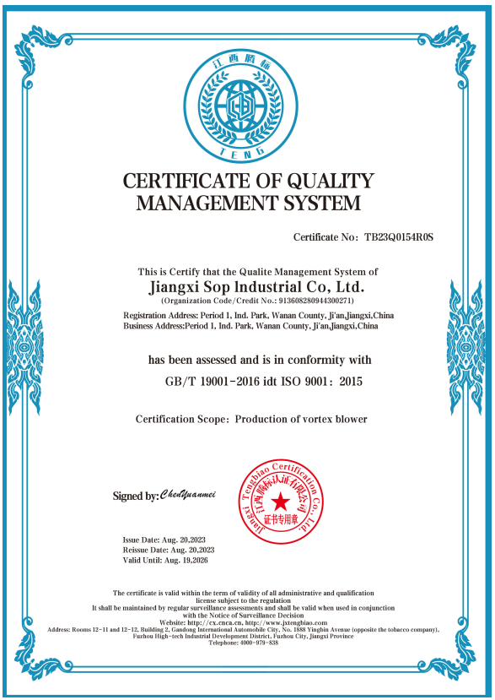 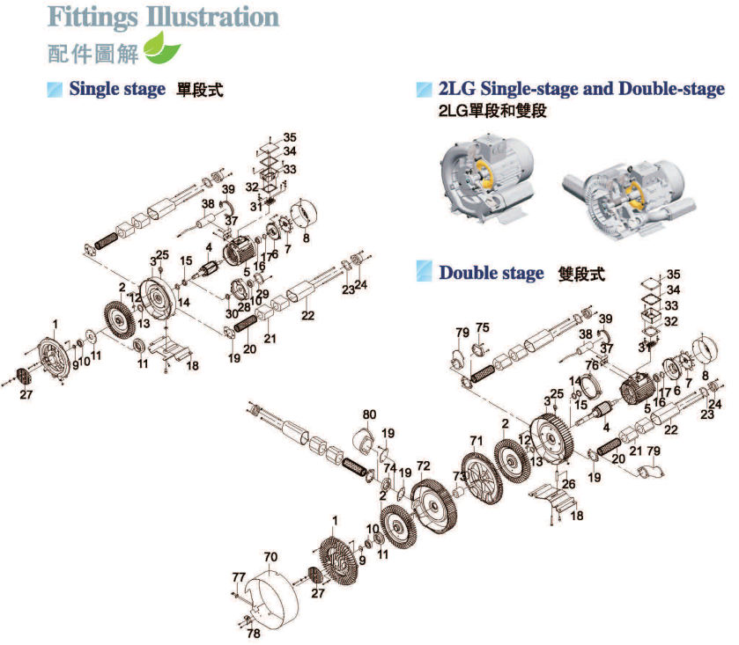

ПРИМЕР УПАКОВКИ

Частотник для 11 квт.
Частотный преобразователь для воздуходувки 11 кВт.от VortexAir.ru
ИП Дарер В. https://vortexair.ru/
г. Москва, ул. Фадеева д. 12, м. Маяковская 8 (495) 798-22-12

Номер изделия. | Описание продукта | Кол-во/шт. | цена | Общая цена | Фото

1 | Обозначение модели: D280-011G-T3 Подходящий двигатель: 11 кВт (трехфазный асинхронный двигатель) Входное напряжение: трехфазное переменное напряжение 380~415 В, 50/60 Гц Выходная мощность: номинальный выходной ток около 25 А Перегрузка: 130% Номинальный ток, непрерывная работа в течение 60 секунд Метод управления: V/F-регулирование (поддерживает линейную/многоточечную/прямоугольную кривую) Диапазон скоростей: 0,50~400,00 Гц Время разгона/замедления: 0,01~3600 с | 1 | 64500 руб. | 64500 руб. | 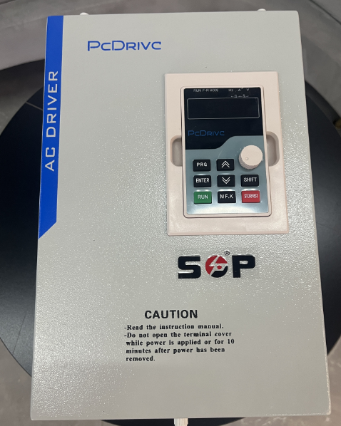

Основная схема подключения (силовая линия): Входные клеммы (R, S, T): Подключите заводскую трехфазную сеть переменного тока (380 В) к входным клеммам инвертора R, S и T. Рекомендация: Установите многоцикловый автоматический выключатель (MCCB) на передней панели с рекомендуемой мощностью приблизительно 56-63 А. Выходные клеммы (U, V, W): Подключите эти три клеммы к распределительной коробке двигателя вентилятора. Примечание: Если двигатель работает в обратном направлении, просто поменяйте местами любые два провода из U, V и W. Клемма заземления (PE/E): Корпус инвертора и корпус двигателя должны быть надежно заземлены для предотвращения тока утечки.

Меры предосторожности: 1. Мощное оборудование необходимо отключить перед подключением проводов и проверить напряжение перед включением, чтобы избежать риска поражения электрическим током; 2. Убедитесь, что R/S/T подключены к трехфазной сети, и провод двигателя не подключен; U/V/W подключены к двигателю, и последовательность подключения проводов правильная; 3. Частотный преобразователь и двигатель надежно заземлены; проводка клемм управления надежно закреплена и отсутствуют короткие замыкания. 4. Основная цепь и цепь управления должны быть проложены раздельно, поддерживая расстояние не менее 20 см, чтобы предотвратить помехи; 5. После включения питания сначала выполните тест без нагрузки, наблюдая за направлением вращения вентилятора и уровнем шума. Если все в порядке, подключите нагрузку.

Мощные воздуходувки (например, 11 кВт и выше) используют частотные преобразователи для запуска, в первую очередь не просто для «запуска», а для защиты электросети, защиты механического оборудования и обеспечения энергосберегающего управления. Вот четыре основные причины: 1. Устранение пускового тока (защита электросети) а. При прямом запуске мощного двигателя (пуск при полном напряжении) мгновенный ток обычно в 5-7 раз превышает номинальный ток. б. Прямой запуск: мгновенный пусковой ток двигателя мощностью 18,5 кВт может превышать 200 А, вызывая резкое падение напряжения в электросети завода, что приводит к мерцанию или даже остановке другого оборудования. в. Запуск с помощью частотного преобразователя: частотный преобразователь постепенно увеличивает частоту с 0 Гц, что приводит к плавному увеличению тока, который обычно не превышает номинальный ток, что делает его очень экономичным с точки зрения энергоснабжения. 2. Снижение механических нагрузок (защита вентилятора) Вращающиеся колеса вентиляторов обычно тяжелые и обладают большим моментом инерции. Прямой пуск: Как при резком нажатии на педаль газа, двигатель мгновенно создает огромный крутящий момент, вызывая сильные механические удары по муфте, ремню и рабочему колесу вентилятора, сокращая срок службы механизма. Пуск с регулируемой частотой: Частотно-регулируемые приводы (ЧРП) обеспечивают функцию «плавного пуска», позволяя вентилятору равномерно разгоняться, снижая износ и вибрацию. 3. Точное регулирование воздушного потока (энергосбережение и снижение потребления) а. В реальных условиях эксплуатации вентиляторам часто не требуется работать на полной нагрузке постоянно. б. Традиционное управление: Двигатель работает на полной скорости, а воздушный поток регулируется путем регулировки выпускного клапана. Это похоже на одновременное нажатие педали газа и тормоза, что приводит к чрезвычайно большим потерям энергии. в. Регулирование с регулируемой частотой: Воздушный поток уменьшается за счет снижения скорости вра

